相關規定
土地複丈費及建築改良物測量費收費標準

第 4 條
各級法院或法務部行政執行署所屬行政執行分署（以下簡稱行政執行分署）囑託辦理複丈及測量業務，其費用除前二條規定外，依下列規定分別計收：
一、測量及繪製共有物分割方案，依附表一項次四；其有多項分割方案，基本費僅收一次，施測費分別計收。
二、測量土地現況之地上物位置，依附表二項次一之建物位置圖測量費；需另計算地上物面積，依同項次之建物平面圖測量費。
三、未登記建物查封測量，依附表二項次一。
各級法院或行政執行分署囑託限期在登記機關收件之日起十五日內辦理者，其費用加倍計收。
第 6 條
登記機關受理下列複丈，得依已核定之測量成果辦理，無需實地測量者，依本標準規定之收費數額半數計收：
一、依法院確定判決書或與法院確定判決有同一效力之證明文件所申請之複丈。
二、依直轄市縣（市）不動產糾紛調處委員會設置及調處辦法作成調處確定結果所申請之複丈。

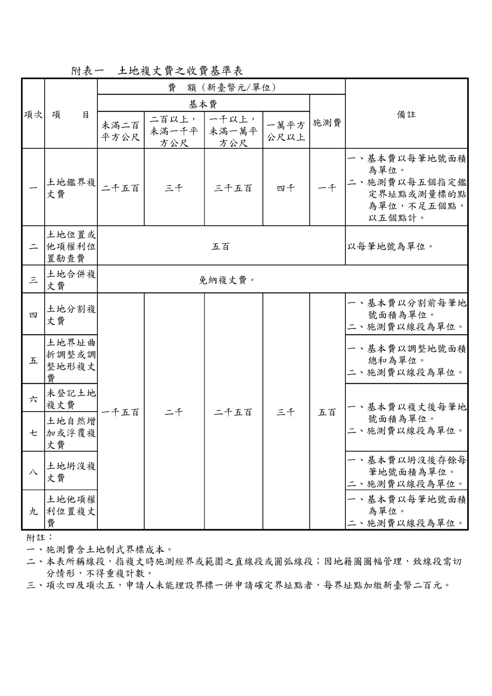

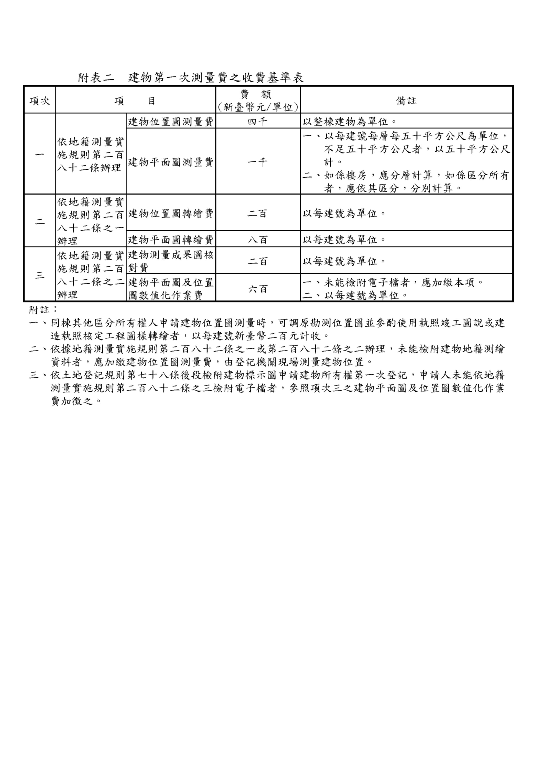

非屬建物測量收費內規(依據114年11月04日「受理囑託非屬建築物之位置與面積測量」收費方式會議 紀錄)
囑託辦理非屬建築改良物（如農作改良物、電纜線及油管）之位置與面積測量作業，收費方式如下：
(一)位置測量費：按囑託測量物件之位置範圍(面積)，依「土地複丈費及建築改良物測量費收費標準」附表一項次1-土地鑑界複丈費分別計收基本費及施測費；基本費以每個位置之面積為單位，分級計收；施測費以囑託測量位置之鑑定點，每5個點位為單位，不足5個點，以5個點計。
(二)面積測量費：按囑託測量物件需要計算面積為單位，依「土地複丈費及建築改良物測量費收費標準」附表一附註3-每個折點數以新臺幣200元計收；若需要計算面積之物件為圓圖形者，以1點計之。
(三)若囑託測量物件成果為多項方案者，依「土地複丈費及建築改良物測量費收費標準」第4條第1項第1款規定，其位置測量基本費僅收1次，施測費則依各項方案分別計收。

